Лист1
Плотность ленты, г/м2 |  | 530 | г/м2
Расчетная толщина слоя tf,мм |  | 0.294 | мм |  |  | Класс бетона конструкций | B25
Ширина ленты,мм |  | 0.3 | м |  |  | Прочность на сжатие | 1.45 | кН/см2
 |  |  |  |  |  |  |  |  |  |  |  | Из испытаний
 |  |  |  |  |  | НЕ ЗАБУДЬ ПРОВЕРИТЬ КЛАСС БЕТОНА!!!!
Прочность на растяжение по испытаниям |  | 409 | кН/см2
Модуль упругости композита по испытаниям |  | 22700 | кН/см2

Кратковременная |  | 77.272084589 | кН/см2 |  | Длительная |  |  |  | 74.181201205 | кН/см2 | Не используется в алгоритме

 |  | 1.2

 |  | 0.9

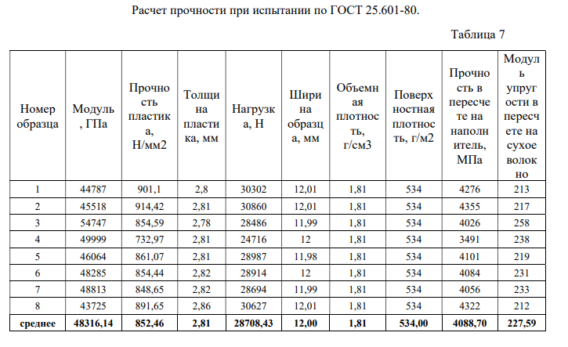
 |  | 0.25190573623

 |  | 0.013513215859

Количество слоев | n | 3 | шт |  | 5 - максимум по нормам!(п. 8.9. СП 164)
 | Если ленты идут в перехлест со сплошной наклейкой, то количество слоев принимается по сумме!

ПРОЧНОСТЬ

Количество лент на 1 пог.м. (плита) |  | 2 | шт | 3,3 - максимум для лент шириной 300мм при наклейке на 1 п.м.

Rf Af |  | 388 | кН | ЭТО НЕСУЩАЯ СПОСОБНОСТЬ УГЛЕВОЛОКНА |  |  |  |  |  |  |  | Огнезащита UMT FP-90 МАКСИМУМ 180 МИНУТ
 |  |  |  | ФОРМУЛА RAf ДЛЯ ПЛИТЫ(НА 1 ПОГ. М.), ЕСЛИ ИНОЕ СЕЧЕНИЕ , ТО ВБИТЬ ПЛОЩАДЬРУКАМИ
Требуемое армирование A500C(из ЛИРЫ)
Диаметр |  | 12 | мм
Шаг |  | 200 | мм

Коэффициент К2 соотн. h0 стал. Арм. к h0 углев. |  | 0.9 |  | ДОЛЖНО БЫТЬ МЕНЬШЕ 1
Коээфициент К1 повреждения углеволокна отверстиями |  | 0.95 |  | ДОЛЖНО БЫТЬ МЕНЬШЕ 1
Площадь арматуры As |  | 5.652 | кв. см | МОЖНО ВБИТЬ ВРУЧНУЮ
Rs As |  | 221 | кН | СРАВНИВАЕМ НЕСУЩУЮ СПОСОБНОСТЬ УГЛЕВОЛОКНА С ЭТИМ ЧИСЛОМ
Коэффициент использования по прочности |  | 0.57 |  | ДОЛЖНО БЫТЬ МЕНЬШЕ 1, ЕСЛИ БОЛЬШЕ, ТО ПРОЧНОСТЬ НЕ ВЫПОЛНЯЕТСЯ

ЖЕСТКОСТЬ

Сталь
Es Fs |  | 101736
Углепластик
Ef Ff |  | 114121.98

Коэффициент использования по жесткости |  | 0.89 |  | Должно быть меньше 1
 |  |  |  | Если при 5 слоях больше 1 то делаем наклейку без зазоров или гидроизоляцию

